BRAINSTORMING
 | PROBLEMÁTICA | No se sabe con certeza si los negocios locales del pais están laborando durante esta contingencia y peor aún la forma de contactarlos resulta engorrosa, dificil y a menudo sin lograr el resultado esperado.
 | SOLUCIÓN | Que a través de una aplicación móvil podamos contactar a la empresa local preferida de forma rápida y sencilla, incentivando la economía y promueve el consumo hacia las MiPYMES.
 | TÓPICOS A VENCER | - Las MiPYMES suelen tener una débil adopción de tecnología. | - Prefieres comprar en una cadena de autoservicio que en la tiendita de la esquina

 | 5 VENTAJAS DE UTILIZAR CONSUMELOCAL
 | BRENDA | GREGORIO | CARLOS | ISAIAS
1 | De Mexicanos para Mexicanos. | Posibilidad de integrar servicio de entregas en aquellas localidades que NO cuentan con ese servicio. | Uso de colores brillosos para poder ser visibles en todos lados y de día y de noche | Sencilles al contactar a la empresa local con opción de difusión a través de redes sociales
2 | Encuentras diversidad de servicios y productos. | Hacer visible las busquedas más relevantes en "x" temporalidad dentro de la app | Uso de vehículos que ayuden a la ecología, poniendo primero bicicletas, triciclos con canasta, motonetas. | Promueve los comercios locales e incentiva a mirar 'hacia dentro' para dar continuidad y crecimiento a las MiPYMES
3 | El servicio a domicilio es por parte del microempresario, así pondrá a sus mismos empleados y gente de confianza para hacerlo por lo que se disminuye el riesgo de que el producto no llegue al cliente. | Generar anuncios de las empresas locales dentro de la app, para promover su consumo. | Regalar bonos a los clientes por cada compra realizada. | Las empresas no invierten en la colocación o difusión orgánica, generando un contacto directo Cliente - Vendedor
4 | Es utilizable en cualquier temporada, no solo en cuarentena. | Posibilidad de generar un impacto en la conciencia ambiental, marcando las empresas que no proporcinan plasticos, bolsas, etc. Y de esta manera insentivar a llevar recipientes por parte del cliente. | "Recomiéndame y te compenso" una forma de motivar a los clientes a que compartan la app. | Permitirá localizar y dar seguimiento a los pedidos a través del enlace con los servicios de reparto que se ofrecen en la misma aplicación
5 | Si no existes en la red, hacemos que existas en la app. | Ranking de las mejores empresas o servicios. | Darles posters, membretes y publicidad, para comenzar a dar a conocer la app. | A través de notificaciones se mantendrán promociones, nuevos locales y recomendaciones de consumo [SIMILAR PUNTO 3 DE GREGORIO]
 |  | Calificar el servicio o producto brindado, para que sirva de retroalimentación a las empresas, y de esta forma poder mejorar en esas áreas de oportunidad. |  | Puede extenderse a sectores como apicultores, agricultores o ganaderos "del campo al consumidor final"
 |  | Generar estadisticas a las empresas para ver sus productos más vendidos, horarios más concurridos, rango de edad de compradores, etc.

 | MEJORAS PARA LA APLICACIÓN | PREFERENCIAS (CATEGORIAS) PERSONALIZABLES | CATEGORIA "FESTEJA" DONDE SE ENGLOBAN PRODUCTOS O SERVICIOS DE UNA FECHA PRÓXIMA EJEMPLO DIA DEL NIÑO O DE LAS MADRES | MOSTRAR PRODUCTOS O SERVICIOS DESTACABLES DE CADA EMPRESA

 | ONU - OBJETIVO DE DESARROLLO SOSTENIBLE | 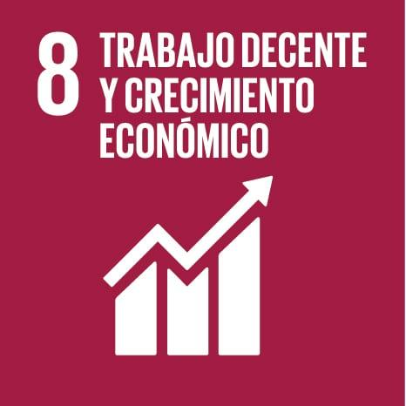 | -DISMINUIR EL BAJO CONSUMO -PROMOVER EL DESARROLLO ECONÓMICO SOSTENIBLE

 | INEGI | 4 MILLONES 169 MIL miPYMES EN MÉXICO
 | ASOCIACIÓN MEXICANA DE INTERNET | SÓLO EL 10% DE LAS miPYMES TIENE PRESENCIA DIGITAL

